Sheet1
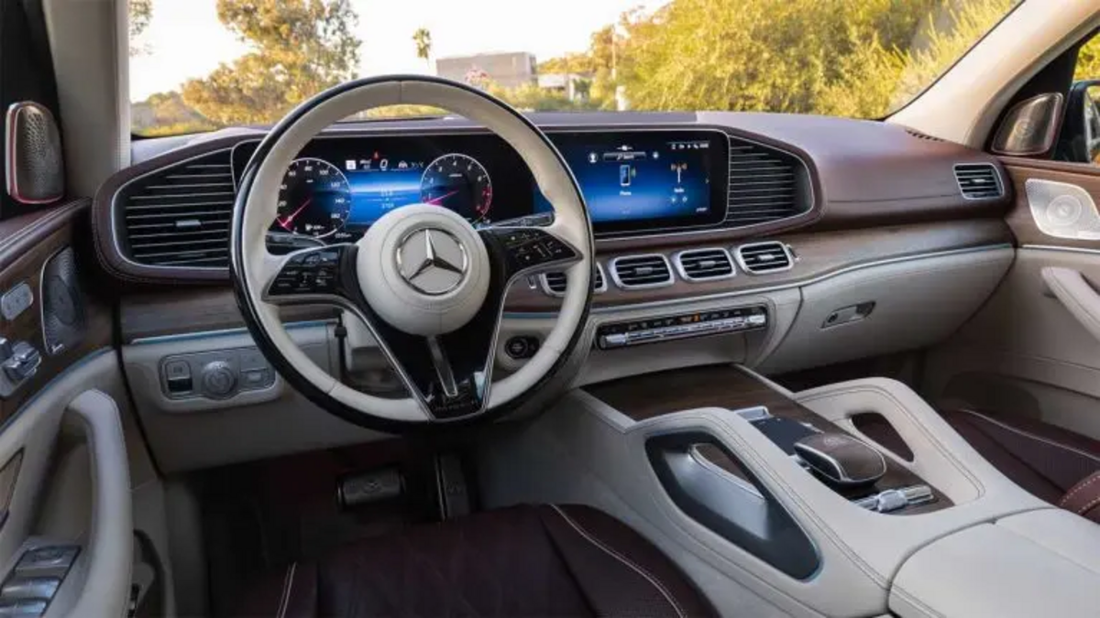

 | قیمت ماشین شما | 5,000,000,000 | معافیت | 3,500,000,000 | نرخ
 |  |  |  |  | 1%
 | مالیات ماشین های لوکس |  | 15,000,000

دانلود فایل های اکسل بیشتر در لینک زیر

https://www.irhesabdaran.ir/cat/accounting-file/excel

